상품제안서
락앤락 데일리 원터치 클립텀블러 550ml | 상품코드: S39796

 |  |  |  |  |  | 02-713-8555 | www.synergygift.co.kr
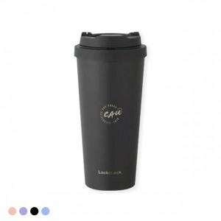 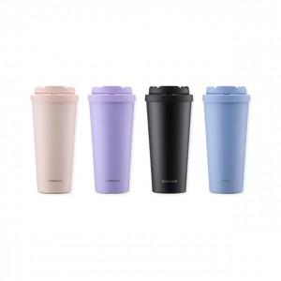 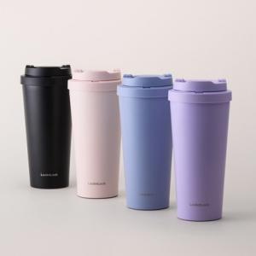

【상세/제작정보】 | 이중 안전 잠금 장치로 밀폐가 가능한 편리한 텀블러!

【인쇄/포장옵션】 | 레이저 / 정품패키지

【공급단가】 | 수량 | 50~ | 100~ | 500~ | 1,000~
*VAT별도 | 블랙 | 17,600원 | 17,600원 | 17,600원 | 17,580원
 | 스카이블루 | 17,600원 | 17,600원 | 17,600원 | 17,580원
 | 라벤더 | 17,600원 | 17,600원 | 17,600원 | 17,580원
 | 베이비핑크 | 17,600원 | 17,600원 | 17,600원 | 17,580원

【상품 URL】 | https://www.synergygift.co.kr:443/src/goods_detail.php?gdno=39796

